NOTA 25
Gastos por naturaleza del Estado de Resultado por Función | Por los períodos comprendidos
 | 01/01/2025 al | 01/01/2024 al | 01/07/2025 al | 01/07/2024 al
 | 30/09/2025 | 30/09/2024 | 30/09/2025 | 30/09/2024
 | M$ | M$ | M$ | M$
Costo de ventas | 8,582,382,934 | 8,216,537,578 | 2,818,077,938 | 2,662,799,148
Costos de distribución | 78,413,701 | 76,633,035 | 24,540,662 | 23,876,132
Gastos de administración | 2,780,610,526 | 2,582,162,706 | 919,868,492 | 854,956,824
Otros gastos, por función | 135,723,721 | 126,356,614 | 45,584,797 | 41,997,199
Total | 11,577,130,882 | 11,001,689,933 | 3,808,071,889 | 3,583,629,303

 | - | -

Gastos por naturaleza | Por los períodos comprendidos
 | 01/01/2025 al | 01/01/2024 al | 01/07/2025 al | 01/07/2024 al
 | 30/09/2025 | 30/09/2024 | 30/09/2025 | 30/09/2024
 | M$ | M$ | M$ | M$
Costo mercaderías vendidas | 8,127,014,473 | 7,590,865,086 | 2,668,455,314 | 2,521,236,400
Otros costos de ventas | 545,059,520 | 476,797,502 | 186,922,169 | 166,391,934
Gastos de personal | 1,701,823,801 | 1,530,729,411 | 564,216,882 | 521,803,842
Depreciaciones y amortizaciones | 397,367,138 | 355,460,080 | 135,265,180 | 121,555,556
Costos de distribución | 78,413,701 | 76,633,035 | 24,540,662 | 23,876,132
Otros gastos, por función | 135,723,721 | 126,356,614 | 45,584,797 | 41,997,199
Limpieza | 78,289,193 | 72,563,316 | 25,883,373 | 24,861,457
Seguridad y vigilancia | 81,075,604 | 71,955,750 | 26,607,905 | 26,346,606
Mantenimiento | 112,481,923 | 94,270,149 | 37,944,678 | 31,361,121
Honorarios profesionales | 142,927,068 | 137,990,596 | 48,435,811 | 46,451,114
Bolsas para clientes | 1,558,556 | 1,849,839 | 524,405 | 583,191
Comisión Tarjetas de crédito | 162,984,786 | 146,726,942 | 53,484,826 | 48,729,892
Arriendos | 92,538,694 | 80,429,867 | 30,161,353 | 29,040,013
Consumos, gastos básicos y Otros | 14,533,927 | 34,100,531 | 3,705,785 | 5,690,720
Argentina - Economía hiperinflacionaria | 265,442,214 | 488,255,407 | 128,512,811 | 188,868,429
Argentina - Conversión de Moneda | (360,103,437) | (283,294,192) | (172,174,062) | (215,164,303)
Total | 11,577,130,882 | 11,001,689,933 | 3,808,071,889 | 3,583,629,303

Gastos de personal | Por los períodos comprendidos
 | 01/01/2025 al | 01/01/2024 al | 01/07/2025 al | 01/07/2024 al
 | 30/09/2025 | 30/09/2024 | 30/09/2025 | 30/09/2024
 | M$ | M$ | M$ | M$
Remuneraciones | 1,397,247,500 | 1,249,808,994 | 469,131,689 | 429,410,508
Beneficios a Corto Plazo a los Empleados | 281,330,128 | 253,842,357 | 87,527,138 | 84,204,493
Beneficios por Terminación | 23,246,173 | 27,078,060 | 7,558,055 | 8,188,841
Total | 1,701,823,801 | 1,530,729,411 | 564,216,882 | 521,803,842

Depreciaciones y amortizaciones | Por los períodos comprendidos
 | 01/01/2025 al | 01/01/2024 al | 01/07/2025 al | 01/07/2024 al
 | 30/09/2025 | 30/09/2024 | 30/09/2025 | 30/09/2024
 | M$ | M$ | M$ | M$
Depreciaciones | 347,997,915 | 318,771,857 | 118,342,694 | 108,394,291
Amortizaciones | 49,369,223 | 36,688,223 | 16,922,486 | 13,161,265
Total | 397,367,138 | 355,460,080 | 135,265,180 | 121,555,556

Resultado Financiero | Por los períodos comprendidos
 | 01/01/2025 al | 01/01/2024 al | 01/07/2025 al | 01/07/2024 al
 | 30/09/2025 | 30/09/2024 | 30/09/2025 | 30/09/2024
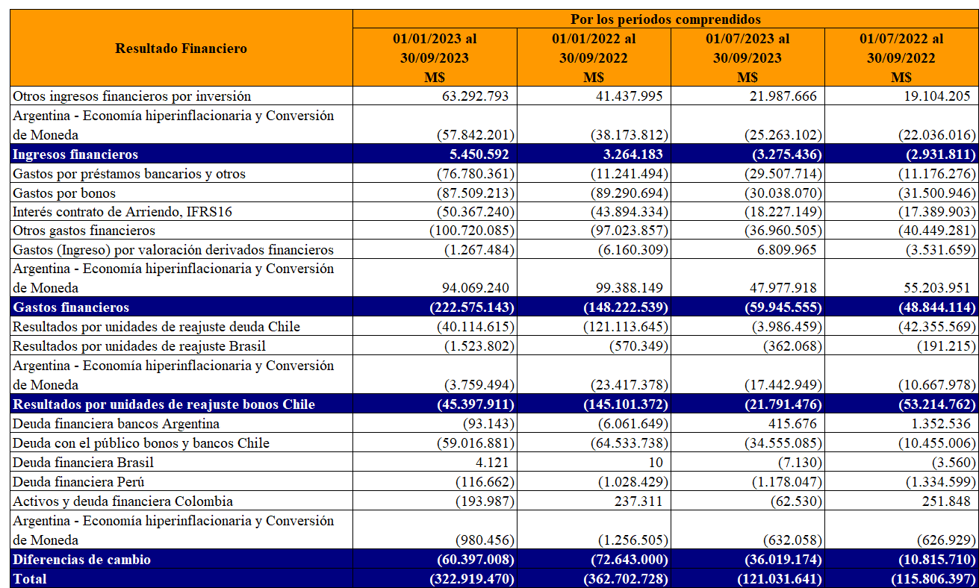
 | M$ | M$ | M$ | M$
Otros ingresos financieros por inversión | 16,545,241 | 18,212,049 | 5,376,579 | 5,451,535
Ingresos financieros | 16,545,241 | 18,212,049 | 5,376,579 | 5,451,535
Gastos por préstamos bancarios y otros | (44,727,275) | (61,147,099) | (17,958,502) | (18,575,147)
Gastos por bonos | (109,571,610) | (103,594,630) | (36,860,709) | (37,123,085)
Interés contrato de Arriendo, IFRS16 | (65,128,360) | (63,904,504) | (21,724,125) | (21,060,829)
Otros gastos financieros | (95,328,211) | (60,510,396) | (37,280,403) | (17,616,969)
Argentina - Economía hiperinflacionaria y Conversión de Moneda | 23,079,036 | (1,918,272) | 7,251,298 | 20,454,757
Costos financieros | (291,676,420) | (291,074,901) | (106,572,441) | (73,921,273)
Resultados por unidades de reajuste deuda Chile | (30,779,089) | (40,922,271) | 162,651 | (12,443,731)
Resultados por unidades de reajuste Brasil | (1,342,023) | (1,333,783) | (424,852) | (407,572)
Argentina - Economía hiperinflacionaria y Conversión de Moneda | (2,163,266) | (52,422,468) | 4,982,475 | (45,564,660)
Resultados por unidades de reajuste | (34,284,378) | (94,678,522) | 4,720,274 | (58,415,963)
Ingresos (Gastos) por deudas financieras y otros (neto) | 49,251,815 | (28,877,357) | (43,218,185) | 68,615,629
Ingresos (Gastos) por derivados de cobertura | (22,581,593) | 23,376,373 | 26,493,491 | (36,510,947)
Argentina - Economía hiperinflacionaria y Conversión de Moneda | (1,047,102) | (1,753,267) | (320,591) | (434,474)
Ganancias (pérdidas) de cambio en moneda extranjera | 25,623,120 | (7,254,251) | (17,045,285) | 31,670,208
Total | (283,792,437) | (374,795,625) | (113,520,873) | (95,215,493)

Otras Ganancias (Pérdidas) | Por los períodos comprendidos
 | 01/01/2025 al | 01/01/2024 al | 01/07/2025 al | 01/07/2024 al
 | 30/09/2025 | 30/09/2024 | 30/09/2025 | 30/09/2024
 | M$ | M$ | M$ | M$
Venta operación Bretas Minas Gerais (1) | 26,633,805 | - | 18,293,865 | -
Plan de Productividad (2) | (44,860,079) | - | (44,860,079) | -
Venta de propiedades y otros | 3,826,192 | 1,232,506 | (510,011) | 66,379
Diferencia de cambio operacional | (582,539) | (16,575,669) | (7,041,278) | 5,172,388
Reajuste impuestos por recuperar | 3,624,169 | 7,862,413 | 698,886 | 5,114,120
Derivados, porción inefectiva de coberturas | 3,741,571 | 3,326,200 | 860,375 | 3,010,548
Pérdida y/o recuperación de siniestros | 5,616,523 | (3,576,386) | 421,236 | (3,504,103)
Otras ganancias y pérdidas netas | 5,628,217 | 7,060,283 | 403,186 | 4,416,930
Argentina - Economía hiperinflacionaria y Conversión de Moneda | 2,549,168 | 15,852,915 | 501,351 | 1,123,092
Total | 6,177,027 | 15,182,262 | (31,232,469) | 15,399,354

Otros ingresos | Por los períodos comprendidos
 | 01/01/2025 al | 01/01/2024 al | 01/07/2025 al | 01/07/2024 al
 | 30/09/2025 | 30/09/2024 | 30/09/2025 | 30/09/2024
 | M$ | M$ | M$ | M$
Venta de cartón y envoltorios | 1,582,515 | 2,047,279 | 664,718 | 685,663
Recuperación de comisiones | 15,784,845 | 16,033,958 | 5,180,905 | 4,734,541
Revalúo de propiedades de inversión | 60,568,336 | 64,519,345 | 24,550,155 | 9,068,589
Argentina - Economía hiperinflacionaria y Conversión de Moneda | 45,754 | (68,760) | 59,140 | (46,607)
Otros ingresos | 4,698,379 | 5,956,114 | 1,703,531 | 3,293,755
Total | 82,679,829 | 88,487,936 | 32,158,449 | 17,735,941

